상품제안서
로지텍 블루투스키보드(거치대포함) | 상품코드: S01467

 |  |  |  |  |  |  | 02-713-8555 | www.synergygift.co.kr
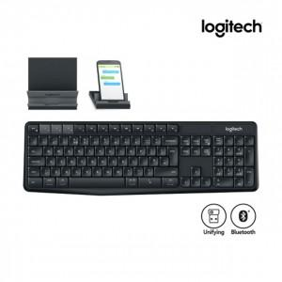

【상세/제작정보】

【인쇄/포장옵션】 | 레이저, 키보드인쇄비 / 포장지포장

【공급단가】 | 수량 | 30~ | 100~ | 500~ | 1,000~ | 2,000~
*VAT별도 | 단가 | 37,720원 | 37,120원 | 36,210원 | 35,310원 | 34,700원

【상품 URL】 | https://www.synergygift.co.kr:443/src/goods_detail.php?gdno=1042

